Reporte de Formatos
TÍTULO |  |  | NOMBRE CORTO |  |  |  | DESCRIPCIÓN
Nombre con fotografía de los inspectores |  |  | ART91FRXLVIII |  |  |  | Nombre y fotografía de los Inspectores, Visitadores o Supervisores, por áreas
Tabla Campos
Ejercicio | Fecha de inicio del periodo que se informa | Fecha de término del periodo que se informa | Clave o nivel del puesto | Denominación del cargo | Fotografía | Nombre del servidor(a) público(a) | Primer apellido del servidor(a) público(a) | Segundo apellido del servidor(a) público(a) | ESTE CRITERIO APLICA A PARTIR DEL 01/07/2023 -> Sexo (catálogo) | Área de adscripción | Fecha de alta en el cargo | Domicilio oficial: Tipo de vialidad (catálogo) | Domicilio oficial: Nombre de vialidad | Domicilio oficial: Número Exterior | Domicilio oficial: Número interior | Domicilio oficial: Tipo de asentamiento (catálogo) | Domicilio oficial: Nombre del asentamiento | Domicilio oficial: Clave de la localidad | Domicilio oficial: Nombre de la localidad | Domicilio oficial: Clave del Municipio | Domicilio oficial: Nombre del municipio o delegación | Domicilio oficial: Clave de la entidad federativa | Domicilio oficial: Nombre de la entidad federativa (catálogo) | Domicilio oficial: Código postal | Número(s) de teléfono oficial | Extensión | Correo electrónico oficial, en su caso | Área(s) responsable(s) que genera(n), posee(n), publica(n) y actualizan la información | Fecha de actualización | Nota
2025 | 2025-04-01 | 2025-06-30 | 13 | Coordinador |  | Marco Antonio | Barranco | Bellos | Hombre | Dirección de Cobranza y Fiscalización | 2022-02-01 | Avenida | Av. CTM entre Avenidas 115 y 125 | Sin Número | Sin Número | Fraccionamiento | La Gran Plaza de la Riviera | 1 | Playa del Carmen | 8 | Playa del Carmen | 23 | Quintana Roo | 77712 | 9848773050 | 10085 | dir.cyf@gobiernodesolidaridad.gob.mx | Dirección de Cobranza y Fiscalización | 2025-07-25
2025 | 2025-04-01 | 2025-06-30 | 139 | Inspector Fiscal |  | Sergio Orlando | Ramírez | Higareda | Hombre | Dirección de Cobranza y Fiscalización | 2019-04-01 | Avenida | Av. CTM entre Avenidas 115 y 125 | Sin Número | Sin Número | Fraccionamiento | La Gran Plaza de la Riviera | 1 | Playa del Carmen | 8 | Playa del Carmen | 23 | Quintana Roo | 77712 | 9848773050 | 10085 | dir.cyf@gobiernodesolidaridad.gob.mx | Dirección de Cobranza y Fiscalización | 2025-07-25
2025 | 2025-04-01 | 2025-06-30 | 139 | Inspector Fiscal |  | Carlos Baltazar | Acosta | Rodriguez | Hombre | Dirección de Cobranza y Fiscalización | 2022-08-16 | Avenida | Av. CTM entre Avenidas 115 y 125 | Sin Número | Sin Número | Fraccionamiento | La Gran Plaza de la Riviera | 1 | Playa del Carmen | 8 | Playa del Carmen | 23 | Quintana Roo | 77712 | 9848773050 | 10085 | dir.cyf@gobiernodesolidaridad.gob.mx | Dirección de Cobranza y Fiscalización | 2025-07-25
2025 | 2025-04-01 | 2025-06-30 | 139 | Inspector Fiscal |  | José Ignacio | Cerón | Medina | Hombre | Dirección de Cobranza y Fiscalización | 2011-04-11 | Avenida | Av. CTM entre Avenidas 115 y 125 | Sin Número | Sin Número | Fraccionamiento | La Gran Plaza de la Riviera | 1 | Playa del Carmen | 8 | Playa del Carmen | 23 | Quintana Roo | 77712 | 9848773050 | 10085 | dir.cyf@gobiernodesolidaridad.gob.mx | Dirección de Cobranza y Fiscalización | 2025-07-25
2025 | 2025-04-01 | 2025-06-30 | 139 | Inspector Fiscal |  | Maricruz | Hidalgo | Arizmendi | Mujer | Dirección de Cobranza y Fiscalización | 2017-11-01 | Avenida | Av. CTM entre Avenidas 115 y 125 | Sin Número | Sin Número | Fraccionamiento | La Gran Plaza de la Riviera | 1 | Playa del Carmen | 8 | Playa del Carmen | 23 | Quintana Roo | 77712 | 9848773050 | 10085 | dir.cyf@gobiernodesolidaridad.gob.mx | Dirección de Cobranza y Fiscalización | 2025-07-25
2025 | 2025-04-01 | 2025-06-30 | 139 | Inspector Fiscal |  | Suemy Carolina | Pat | Velázquez | Mujer | Dirección de Cobranza y Fiscalización | 2019-01-15 | Avenida | Av. CTM entre Avenidas 115 y 125 | Sin Número | Sin Número | Fraccionamiento | La Gran Plaza de la Riviera | 1 | Playa del Carmen | 8 | Playa del Carmen | 23 | Quintana Roo | 77712 | 9848773050 | 10085 | dir.cyf@gobiernodesolidaridad.gob.mx | Dirección de Cobranza y Fiscalización | 2025-07-25
2025 | 2025-04-01 | 2025-06-30 | 139 | Inspector Fiscal |  | David Alfonso | Rivadeneyra | Nájera | Hombre | Dirección de Cobranza y Fiscalización | 2021-12-16 | Avenida | Av. CTM entre Avenidas 115 y 125 | Sin Número | Sin Número | Fraccionamiento | La Gran Plaza de la Riviera | 1 | Playa del Carmen | 8 | Playa del Carmen | 23 | Quintana Roo | 77712 | 9848773050 | 10085 | dir.cyf@gobiernodesolidaridad.gob.mx | Dirección de Cobranza y Fiscalización | 2025-07-25
2025 | 2025-04-01 | 2025-06-30 | 139 | Inspector Fiscal |  | Jorge Luis | Ascensión | Castillo | Hombre | Dirección de Cobranza y Fiscalización | 2022-01-03 | Avenida | Av. CTM entre Avenidas 115 y 125 | Sin Número | Sin Número | Fraccionamiento | La Gran Plaza de la Riviera | 1 | Playa del Carmen | 8 | Playa del Carmen | 23 | Quintana Roo | 77712 | 9848773050 | 10085 | dir.cyf@gobiernodesolidaridad.gob.mx | Dirección de Cobranza y Fiscalización | 2025-07-25
2025 | 2025-04-01 | 2025-06-30 | 139 | Inspector Fiscal |  | Flor Esmeralda | Morales | García | Mujer | Dirección de Cobranza y Fiscalización | 2022-12-16 | Avenida | Av. CTM entre Avenidas 115 y 125 | Sin Número | Sin Número | Fraccionamiento | La Gran Plaza de la Riviera | 1 | Playa del Carmen | 8 | Playa del Carmen | 23 | Quintana Roo | 77712 | 9848773050 | 10085 | dir.cyf@gobiernodesolidaridad.gob.mx | Dirección de Cobranza y Fiscalización | 2025-07-25
2025 | 2025-04-01 | 2025-06-30 | 139 | Inspector Fiscal |  | Aldo Yahir | Izquierdo | Blanco | Hombre | Dirección de Cobranza y Fiscalización | 2021-12-20 | Avenida | Av. CTM entre Avenidas 115 y 125 | Sin Número | Sin Número | Fraccionamiento | La Gran Plaza de la Riviera | 1 | Playa del Carmen | 8 | Playa del Carmen | 23 | Quintana Roo | 77712 | 9848773050 | 10085 | dir.cyf@gobiernodesolidaridad.gob.mx | Dirección de Cobranza y Fiscalización | 2025-07-25
2025 | 2025-04-01 | 2025-06-30 | 139 | Inspector Fiscal |  | Jessica Johanna | García | Santos | Mujer | Dirección de Cobranza y Fiscalización | 2022-10-03 | Avenida | Av. CTM entre Avenidas 115 y 125 | Sin Número | Sin Número | Fraccionamiento | La Gran Plaza de la Riviera | 1 | Playa del Carmen | 8 | Playa del Carmen | 23 | Quintana Roo | 77712 | 9848773050 | 10085 | dir.cyf@gobiernodesolidaridad.gob.mx | Dirección de Cobranza y Fiscalización | 2025-07-25
2025 | 2025-04-01 | 2025-06-30 | 139 | Inspector Fiscal |  | Rosa Nahaivy | Vazquez | Lázaro | Mujer | Dirección de Cobranza y Fiscalización | 2023-01-01 | Avenida | Av. CTM entre Avenidas 115 y 125 | Sin Número | Sin Número | Fraccionamiento | La Gran Plaza de la Riviera | 1 | Playa del Carmen | 10 | Playa del Carmen | 25 | Quintana Roo | 77712 | 9848773050 | 10085 | dir.cyf@gobiernodesolidaridad.gob.mx | Dirección de Cobranza y Fiscalización | 2025-07-25
2025 | 2025-04-01 | 2025-06-30 | 139 | Inspector Fiscal |  | Erika Josefina | Medina | Uch | Mujer | Dirección de Cobranza y Fiscalización | 2023-02-01 | Avenida | Av. CTM entre Avenidas 115 y 125 | Sin Número | Sin Número | Fraccionamiento | La Gran Plaza de la Riviera | 1 | Playa del Carmen | 13 | Playa del Carmen | 28 | Quintana Roo | 77712 | 9848773050 | 10085 | dir.cyf@gobiernodesolidaridad.gob.mx | Dirección de Cobranza y Fiscalización | 2025-07-25
2025 | 2025-04-01 | 2025-06-30 | 139 | Inspector Fiscal |  | Carlos Miguel | Sala | Castro | Hombre | Dirección de Cobranza y Fiscalización | 2023-08-16 | Avenida | Av. CTM entre Avenidas 115 y 125 | Sin Número | Sin Número | Fraccionamiento | La Gran Plaza de la Riviera | 1 | Playa del Carmen | 17 | Playa del Carmen | 32 | Quintana Roo | 77712 | 9848773050 | 10085 | dir.cyf@gobiernodesolidaridad.gob.mx | Dirección de Cobranza y Fiscalización | 2025-07-25
2025 | 2025-04-01 | 2025-06-30 | 139 | Inspector Fiscal |  | Rigel Alonso | Mendéz | Guevara | Hombre | Dirección de Cobranza y Fiscalización | 2023-10-01 | Avenida | Av. CTM entre Avenidas 115 y 125 | Sin Número | Sin Número | Fraccionamiento | La Gran Plaza de la Riviera | 1 | Playa del Carmen | 17 | Playa del Carmen | 32 | Quintana Roo | 77712 | 9848773050 | 10085 | dir.cyf@gobiernodesolidaridad.gob.mx | Dirección de Cobranza y Fiscalización | 2025-07-25
2025 | 2025-04-01 | 2025-06-30 | 139 | Inspector Fiscal | 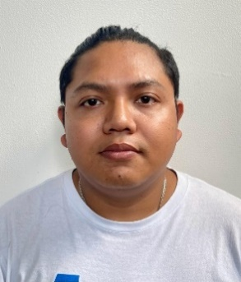 | Jonathan Josue | Noh | Chi | Hombre | Dirección de Cobranza y Fiscalización | 2017-08-15 | Avenida | Av. CTM entre Avenidas 115 y 125 | Sin Número | Sin Número | Fraccionamiento | La Gran Plaza de la Riviera | 1 | Playa del Carmen | 17 | Playa del Carmen | 32 | Quintana Roo | 77712 | 9848773050 | 10085 | dir.cyf@gobiernodesolidaridad.gob.mx | Dirección de Cobranza y Fiscalización | 2025-07-25
2025 | 2025-04-01 | 2025-06-30 | 139 | Inspector Fiscal |  | Kevin Yahir | Gomez | Izquierdo | Hombre | Dirección de Cobranza y Fiscalización | 2024-03-15 | Avenida | Av. CTM entre Avenidas 115 y 125 | Sin Número | Sin Número | Fraccionamiento | La Gran Plaza de la Riviera | 1 | Playa del Carmen | 17 | Playa del Carmen | 32 | Quintana Roo | 77712 | 9848773050 | 10085 | dir.cyf@gobiernodesolidaridad.gob.mx | Dirección de Cobranza y Fiscalización | 2025-07-25
2025 | 2025-04-01 | 2025-06-30 | 139 | Inspector Fiscal |  | Brian Jesus Adair | Hurtado | Campos | Hombre | Dirección de Cobranza y Fiscalización | 2025-03-15 | Avenida | Av. CTM entre Avenidas 115 y 125 | Sin Número | Sin Número | Fraccionamiento | La Gran Plaza de la Riviera | 1 | Playa del Carmen | 17 | Playa del Carmen | 32 | Quintana Roo | 77712 | 9848773050 | 10085 | dir.cyf@gobiernodesolidaridad.gob.mx | Dirección de Cobranza y Fiscalización | 2025-07-25
2025 | 2025-04-01 | 2025-06-30 | 139 | Inspector Fiscal |  | Darwin Alexander | Mezquita | Pech | Hombre | Dirección de Cobranza y Fiscalización | 2025-03-15 | Avenida | Av. CTM entre Avenidas 115 y 125 | Sin Número | Sin Número | Fraccionamiento | La Gran Plaza de la Riviera | 1 | Playa del Carmen | 17 | Playa del Carmen | 32 | Quintana Roo | 77712 | 9848773050 | 10085 | dir.cyf@gobiernodesolidaridad.gob.mx | Dirección de Cobranza y Fiscalización | 2025-07-25
2025 | 2025-04-01 | 2025-06-30 | 13 | COORDINADOR A |  | Andrea | Rios | Ramon | Mujer | Dirección de Cobranza y Fiscalización | 2025-03-15 | Avenida | Av. CTM entre Avenidas 115 y 125 | Sin Número | Sin Número | Fraccionamiento | La Gran Plaza de la Riviera | 1 | Playa del Carmen | 17 | Playa del Carmen | 32 | Quintana Roo | 77712 | 9848773050 | 10085 | dir.cyf@gobiernodesolidaridad.gob.mx | Dirección de Cobranza y Fiscalización | 2025-07-25
2025 | 2025-04-01 | 2025-06-30 | 139 | Inspector Fiscal |  | Cesar Arturo | Castellanos | Jimenez | Hombre | Dirección de Cobranza y Fiscalización | 2025-03-15 | Avenida | Av. CTM entre Avenidas 115 y 125 | Sin Número | Sin Número | Fraccionamiento | La Gran Plaza de la Riviera | 1 | Playa del Carmen | 17 | Playa del Carmen | 32 | Quintana Roo | 77712 | 9848773050 | 10085 | dir.cyf@gobiernodesolidaridad.gob.mx | Dirección de Cobranza y Fiscalización | 2025-07-25
2025 | 2025-04-01 | 2025-06-30 | 139 | Inspector Fiscal |  | Juan Jose | Lucero | Sanchez | Hombre | Dirección de Cobranza y Fiscalización | 2025-03-15 | Avenida | Av. CTM entre Avenidas 115 y 125 | Sin Número | Sin Número | Fraccionamiento | La Gran Plaza de la Riviera | 1 | Playa del Carmen | 17 | Playa del Carmen | 32 | Quintana Roo | 77712 | 9848773050 | 10085 | dir.cyf@gobiernodesolidaridad.gob.mx | Dirección de Cobranza y Fiscalización | 2025-07-25
2025 | 2025-04-01 | 2025-06-30 | 139 | Inspector Fiscal |  | Reyes Enrique | Balam | Dorantes | Hombre | Dirección de Cobranza y Fiscalización | 2025-03-15 | Avenida | Av. CTM entre Avenidas 115 y 125 | Sin Número | Sin Número | Fraccionamiento | La Gran Plaza de la Riviera | 1 | Playa del Carmen | 17 | Playa del Carmen | 32 | Quintana Roo | 77712 | 9848773050 | 10085 | dir.cyf@gobiernodesolidaridad.gob.mx | Dirección de Cobranza y Fiscalización | 2025-07-25
2025 | 2025-04-01 | 2025-06-30 | 139 | Inspector Fiscal |  | Yesenia Guadalupe | Gongora | Lopez | Mujer | Dirección de Cobranza y Fiscalización | 2025-03-15 | Avenida | Av. CTM entre Avenidas 115 y 125 | Sin Número | Sin Número | Fraccionamiento | La Gran Plaza de la Riviera | 1 | Playa del Carmen | 17 | Playa del Carmen | 32 | Quintana Roo | 77712 | 9848773050 | 10085 | dir.cyf@gobiernodesolidaridad.gob.mx | Dirección de Cobranza y Fiscalización | 2025-07-25
2025 | 2025-04-01 | 2025-06-30 | 110 | JEFE DE DEPARTAMENTO |  | Yanine | Villarreal | Torres | Mujer | Dirección de Cobranza y Fiscalización | 2025-03-15 | Avenida | Av. CTM entre Avenidas 115 y 125 | Sin Número | Sin Número | Fraccionamiento | La Gran Plaza de la Riviera | 1 | Playa del Carmen | 17 | Playa del Carmen | 32 | Quintana Roo | 77712 | 9848773050 | 10085 | dir.cyf@gobiernodesolidaridad.gob.mx | Dirección de Cobranza y Fiscalización | 2025-07-25
2025 | 2025-04-01 | 2025-06-30 | 139 | INSPECTOR FISCAL |  | Edwin Federico | Ruz | Quijano | Hombre | Dirección de Cobranza y Fiscalización | 2025-03-15 | Avenida | Av. CTM entre Avenidas 115 y 125 | Sin Número | Sin Número | Fraccionamiento | La Gran Plaza de la Riviera | 1 | Playa del Carmen | 17 | Playa del Carmen | 32 | Quintana Roo | 77712 | 9848773050 | 10085 | dir.cyf@gobiernodesolidaridad.gob.mx | Dirección de Cobranza y Fiscalización | 2025-07-25
2025 | 2025-04-01 | 2025-06-30 | 139 | INSPECTOR FISCAL |  | Cristhian Josue | Balam | Sosa | Hombre | Dirección de Cobranza y Fiscalización | 2025-03-15 | Avenida | Av. CTM entre Avenidas 115 y 125 | Sin Número | Sin Número | Fraccionamiento | La Gran Plaza de la Riviera | 1 | Playa del Carmen | 17 | Playa del Carmen | 32 | Quintana Roo | 77712 | 9848773050 | 10085 | dir.cyf@gobiernodesolidaridad.gob.mx | Dirección de Cobranza y Fiscalización | 2025-07-25
2025 | 2025-04-01 | 2025-06-30 | 139 | INSPECTOR FISCAL |  | Miguel Angel Wilberto | Cid | Guerra | Hombre | Dirección de Cobranza y Fiscalización | 2025-03-15 | Avenida | Av. CTM entre Avenidas 115 y 125 | Sin Número | Sin Número | Fraccionamiento | La Gran Plaza de la Riviera | 1 | Playa del Carmen | 17 | Playa del Carmen | 32 | Quintana Roo | 77712 | 9848773050 | 10085 | dir.cyf@gobiernodesolidaridad.gob.mx | Dirección de Cobranza y Fiscalización | 2025-07-25
2025 | 2025-04-01 | 2025-06-30 | 139 | INSPECTOR FISCAL |  | Luis Carlos | Perez | Garay | Hombre | Dirección de Cobranza y Fiscalización | 2025-03-15 | Avenida | Av. CTM entre Avenidas 115 y 125 | Sin Número | Sin Número | Fraccionamiento | La Gran Plaza de la Riviera | 1 | Playa del Carmen | 17 | Playa del Carmen | 32 | Quintana Roo | 77712 | 9848773050 | 10085 | dir.cyf@gobiernodesolidaridad.gob.mx | Dirección de Cobranza y Fiscalización | 2025-07-25
2025 | 2025-04-01 | 2025-06-30 | 139 | INSPECTOR FISCAL |  | Ruben | Gomez | Mendoza | Hombre | Dirección de Cobranza y Fiscalización | 2025-03-15 | Avenida | Av. CTM entre Avenidas 115 y 125 | Sin Número | Sin Número | Fraccionamiento | La Gran Plaza de la Riviera | 1 | Playa del Carmen | 17 | Playa del Carmen | 32 | Quintana Roo | 77712 | 9848773050 | 10085 | dir.cyf@gobiernodesolidaridad.gob.mx | Dirección de Cobranza y Fiscalización | 2025-07-25
2025 | 2025-04-01 | 2025-06-30 | 125 | Auxiliar administrativo |  | Josue Ismael | Alfaro | Tejeda | Hombre | Dirección de Finanzas | 2025-01-01 | Avenida | Av. 20 | Manzana 101 | Sin Número | Ciudad | Centro | 1 | Playa del Carmen | 8 | Playa del Carmen | 23 | Quintana Roo | 77710 | 9848773050 | 10226 | saneamientofinanzas@playadelcarmen.gob.mx | Dirección de Finanzas | 2025-06-30
2025 | 2025-04-01 | 2025-06-30 | 125 | Auxiliar administrativo |  | Angel Eduardo | Perez | Arcos | Hombre | Dirección de Finanzas | 2025-01-01 | Avenida | Av. 20 | Manzana 101 | Sin Número | Ciudad | Centro | 1 | Playa del Carmen | 8 | Playa del Carmen | 23 | Quintana Roo | 77710 | 9848773050 | 10226 | saneamientofinanzas@playadelcarmen.gob.mx | Dirección de Finanzas | 2025-03-31
2025 | 2025-04-01 | 2025-06-30 | 125 | Auxiliar administrativo | 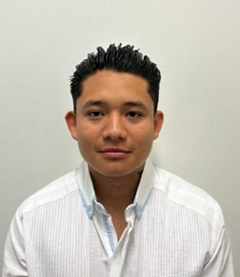 | Axel Ivan | Polanco | Flores | Hombre | Dirección de Finanzas | 2025-01-01 | Avenida | Av. 20 | Manzana 101 | Sin Número | Ciudad | Centro | 1 | Playa del Carmen | 8 | Playa del Carmen | 23 | Quintana Roo | 77710 | 9848773050 | 10226 | saneamientofinanzas@playadelcarmen.gob.mx | Dirección de Finanzas | 2025-03-31
2025 | 2025-04-01 | 2025-06-30 | 125 | Auxiliar administrativo | 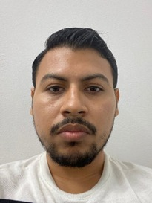 | Pedro Raul | Nevado | López | Hombre | Dirección de Finanzas | 2025-01-01 | Avenida | Av. 20 | Manzana 101 | Sin Número | Ciudad | Centro | 1 | Playa del Carmen | 8 | Playa del Carmen | 23 | Quintana Roo | 77710 | 9848773050 | 10226 | saneamientofinanzas@playadelcarmen.gob.mx | Dirección de Finanzas | 2025-03-31
2025 | 2025-04-01 | 2025-06-30 | 110 | Jefe de departamento |  | Felix de Jesus Diego | Alvarez | Romo de Vivar | Hombre | Dirección de Finanzas | 2025-01-01 | Avenida | Av. 20 | Manzana 101 | Sin Número | Ciudad | Centro | 1 | Playa del Carmen | 8 | Playa del Carmen | 23 | Quintana Roo | 77710 | 9848773050 | 10226 | saneamientofinanzas@playadelcarmen.gob.mx | Dirección de Finanzas | 2025-03-31
2025 | 2025-04-01 | 2025-06-30 | 110 | Jefe de departamento | 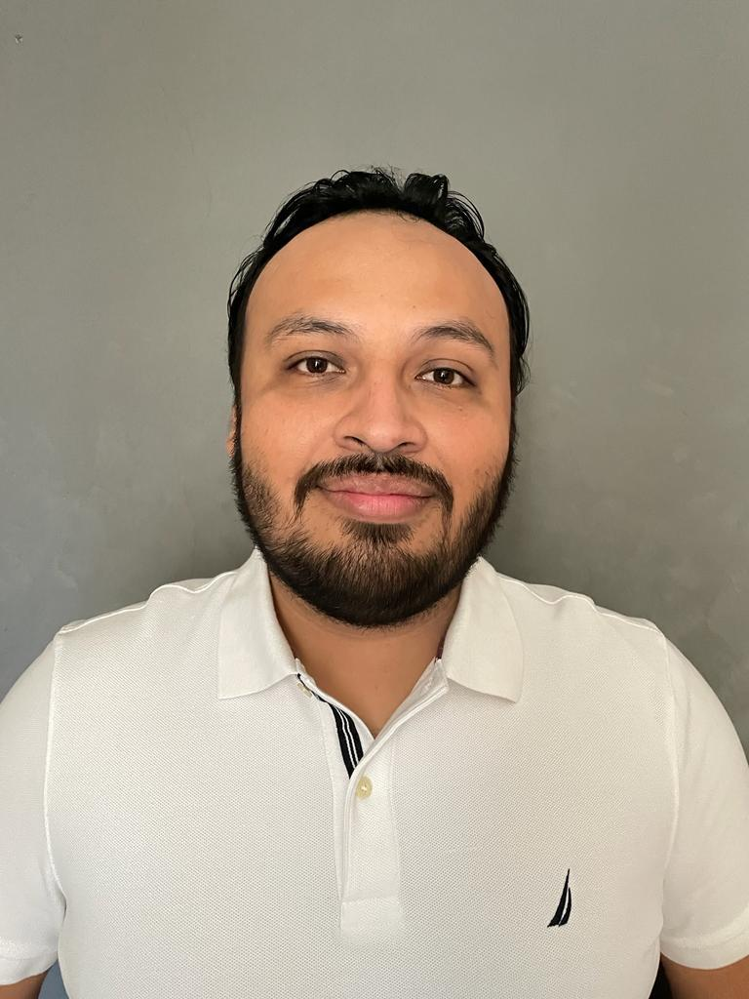 | Gabriel Adrian | Carrillo | Muñoz | Hombre | Dirección de Finanzas | 2025-01-01 | Avenida | Av. 20 | Manzana 101 | Sin Número | Ciudad | Centro | 1 | Playa del Carmen | 8 | Playa del Carmen | 23 | Quintana Roo | 77710 | 9848773050 | 10226 | saneamientofinanzas@playadelcarmen.gob.mx | Dirección de Finanzas | 2025-03-31

